BDI
Composição da taxa de Benefícios e Despesas Indiretas |  |  | REFERENCIA:

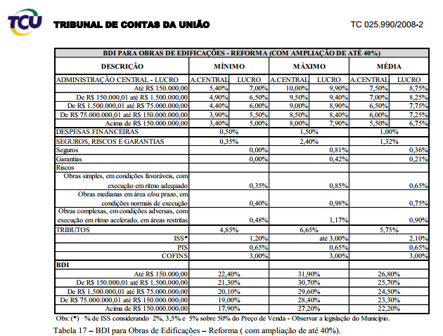
Item | DESCRIÇÃO | TAXA (%)
 | GRUPO A | 0.90%
A.1 | ADMINISTRAÇÃO LOCAL E DESPESAS AGREGADAS | incluso no CD
A.2 | CONSULTORIAS E SERVIÇOS TÉCNICOS | incluso no CD
A.3 | TAXA DE RISCO DO EMPREENDIMENTO | 0.90%
 | GRUPO B | 5.75%
B.1 | ISS | 2.10%
B.2 | PIS/COFINS | 3.65%
 | GRUPO C | 17.25%
C.1 | GARANTIAS | 0.21%
C.2 | ADMINISTRAÇÃO CENTRAL | 7.50%
C.3 | REMUNERAÇÃO DA CONSTRUTORA | 8.75%
C.4 | DESPESAS FINANCEIRAS | 1.00%
BDI = { [ ( 1 + A ) * ( 1 + C) ] / ( 1 - B ) } - 1 |  | 25.52%

